Oppgave 8
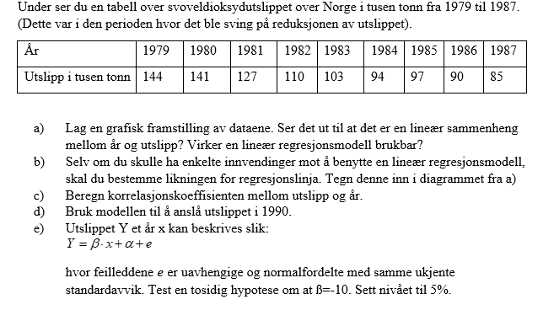
År etter 1979 (x) | Utslipp i tusen tonn (y)
0 | 144
1 | 141
2 | 127
3 | 110
4 | 103
5 | 94
6 | 97
7 | 90
8 | 85

a), b)
Svoveldioksydutslippet over Norge fra 1979 til 1987

 |  |  |  |  | e)
$$H_{0}: β=−10 mot H_{1}: β≠−10$$
Vi kjenner ikke standardavviket til $\hat{β}$ ettersom $σ$ er ukjent,
men vi kan beregne det empiriske standardavviket $SE(\hat{β})$ ved å bruke formel:
$$SE\left(\hat{β}\right)=\frac{S_{e}}{S∙\sqrt{n−1}}≈0,847$$
Dermed vet vi at testobservatoren er
$$T=\frac{\hat{β}−β}{SE(\hat{β})}≈2,657$$
og den er $t−$fordelt med $n−2$frihetsgrader.
Vi forkaste $H_{0}$ dersom verdien på testobservatoren blir tilstrekkelig høy eller tilstrekkelig lav,
dvs. dersom $T>t_{α/2, n−2}$ eller $T<−t_{α/2, n−2}$.
Vi finner $t_{α/2, n−2}$ og $−t_{α/2, n−2}$:
$$t_{0.025,7}≈2,365 og −t_{0.025,7}≈−2,365$$
Vi har fått at $−t_{0.025,7}$<T<$t_{0.025,7}$. Vi kan ikke påstå $H_{1}$. Det vil si at vi har grunnlag til å påstå at
$$β=−10.$$

 |  |  |  |  |  | 0.84675696306

c) Korrelasjonskoeffisienten er R= |  | 0.96067684473
d) x=10 svarer året 1990. Vi finner Y(10)=-7,75*10+141,11 eller estimert utslippet er Y= |  |  | 63.61 | tusen tonn i 1990. |  | 2.6571969268

 |  |  |  |  |  | 2.3646242516

